Накладная-№3
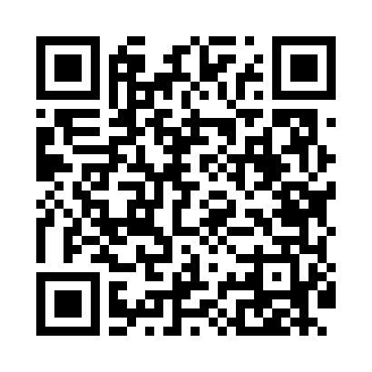
Номер товарно-транспортной накладной: |  |  | Торговый представитель: Kamol aka
Поставщик: Toshkent falcon fly 2 |  |  | Телефон торгового представителя: +998979626299
Дата отгрузки: 17.10.2025 |  |  | Контрагент: Dona zakass
Дата консигнации: |  |  | Адрес:
Доставщик: |  |  | Телефон:
Телефон доставщика:
Время заказа: 17.10.2025 18:04:32
№ | Штрих-код | Название товаров (работ,услуг) | Количество | Количество в кейсе | Цена | Сумма
 |  |  | 555 |  |  | 801.2
1 | 6920245110187 | Пластмас салатница L5007 DB-67-53 | 40 | 40 шт. | 1.30 | 52
2 | 6920241167482 | Пластмас ликоп 7096 25x16 cм DB-67-48 | 40 | 40 шт. | 2.70 | 108
3 | 6920250467597 | Пластмасса коса DB-67-132 | 200 | 1 коробка, 80 шт. | 1.50 | 300
4 | 6920250467429 | Пластмасса пиёла 021-50 DB-67-42-1 | 200 | 1 коробка, 8 шт. | 1.20 | 240
5 | 7896968102381 | Вилка десертная длинная 102-38 | 10 | 10 шт. | 1.40 | 14
6 | 6689200307474 | Металл қошиқ DB-7-47 | 34 | 34 шт. | 1.30 | 44.20
7 | 6988011013643 | Қоғоз салфетка учун подставка DB-13-64 | 30 | 30 шт. | 1.30 | 39
8 | 6944669007434 | Пичоқ 31 sm 7 DB-16-23 | 1 | 1 шт. | 4 | 4
Итого: 801.2$|->UZS: 10,015,000.00

